Matriz de Escenarios de Prueba
Matriz de Escenarios de Prueba

ID CASO DE USO | CASO DE PRUEBA | CARACTERÍSTICAS RELEVANTES | VALORES A CONSIDERAR | COMPONENTE AFECTADO | ENTRADA | SALIDA | COMENTARIOS
US001-1 | Validacion Complemento con Retencion REPSE 100%. | Se Valida exista en el reporte REPSE el proveedor con completado 100% |  |  |  | Succeeded
US001-2 | Validacion Complemento con Retencion REPSE menor al 100%. |  |  |  |  | Succeeded
US001-1 | Validacion Complemento no existe en repote REPSE. |  |  |  |  | Succeeded
US001-1 | Validacion Complemento en error en lista de exclusion. |  |  |  |  | Succeeded
US001-1 | Validacion Complemento en error no en lista de exclusion. |  |  |  |  | Succeeded

Script de Pruebas
Escenarios de Pruebas Integrales de Sistema para <Área> Script de Pruebas

ID CASO DE USO | TIPO DE PRUEBA | ID CASO DE PRUEBA | CASO DE PRUEBA | DESCRIPCIÓN | PRE-REQUISITOS | NO. PASO | DESCRIPCIÓN DEL PASO | RESULTADO ESPERADO | ESTATUS | PRIORIDAD | DATOS REQUERIDOS PARA PRUEBA

US001-2
La configuracion del reporte REPSE esta al 100 % | 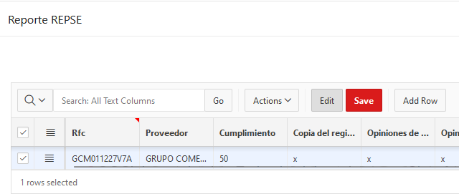
Se realiza el envio de respuesta del correo de error o solicitud de adjuntos a validar | 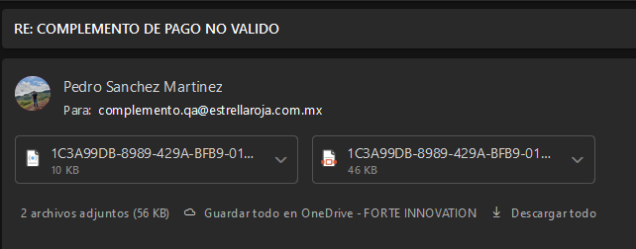
 | 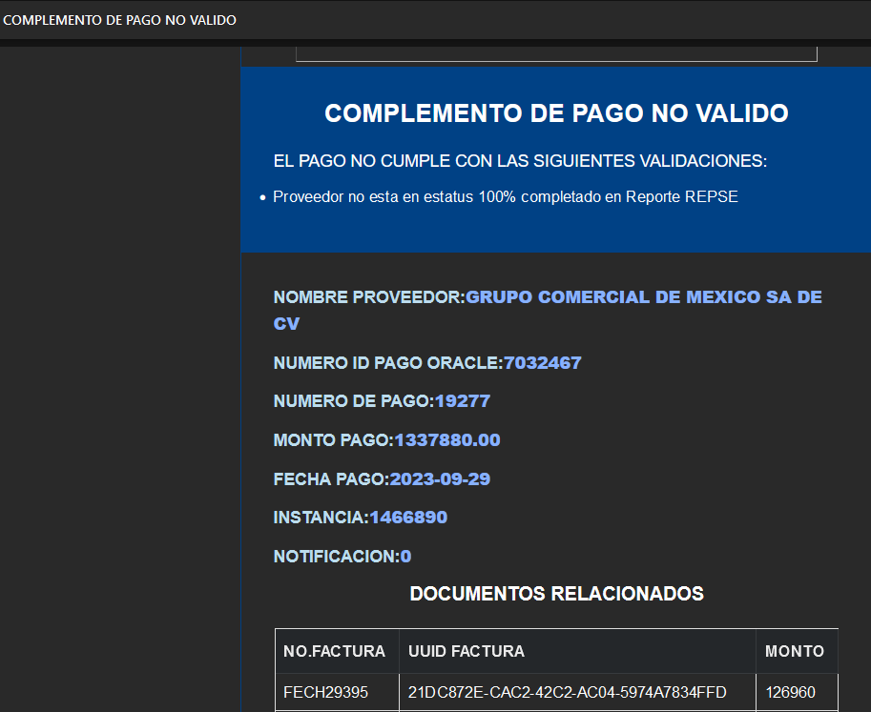

US001-1
La configuracion del reporte REPSE esta al 100 % | 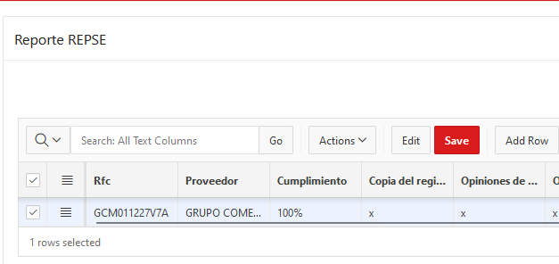
Se realiza el envio de respuesta del correo de error o solicitud de adjuntos a validar
 | 